LEGENDE
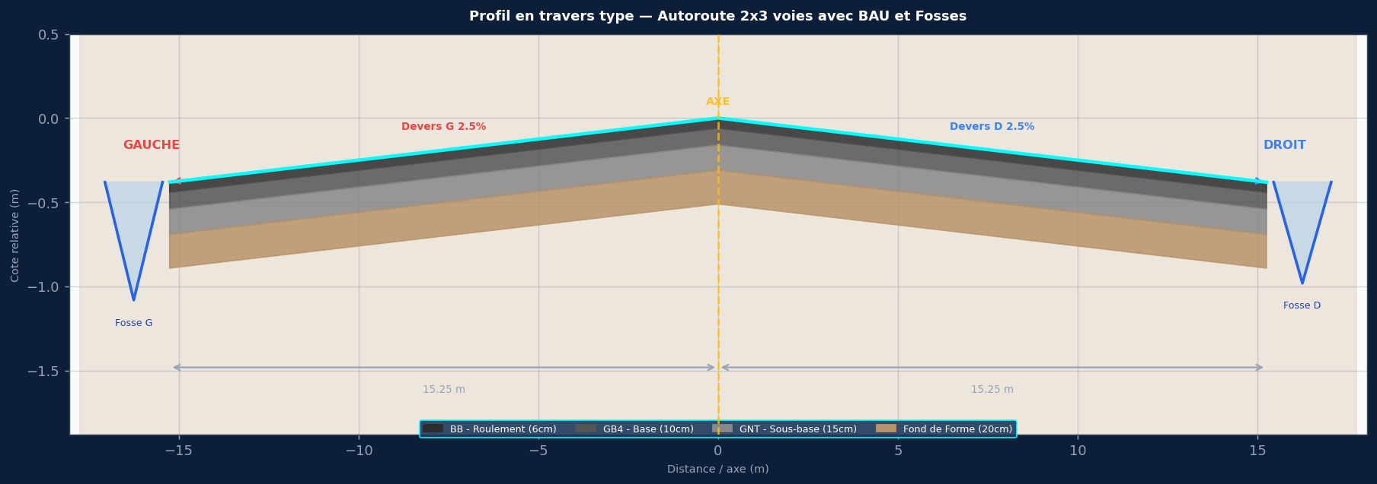

SPECIFICATIONS DU PROJET
Titre : Autoroute 2x3 voies avec BAU et Fosses
Devers : G:2.5% | D:2.5%
Largeurs : 3×3.75m voies + 3.0m BAU + 1.0m accotement
Pente long. : 0.6%
Cote axe Z0 : 115.000 m NGF
PK debut/fin : 0+000 / 5+000
Pas PK : 25 m

COUCHES DE CHAUSSEE
BB 6cm / GB4 12cm / GNT 20cm / FF 30cm / PST 15cm

ASSAINISSEMENT GAUCHE — Fosse G
Fosse trapezoidal G — fond prof. 0.80m

ASSAINISSEMENT DROIT — Fosse D
Fosse trapezoidal D — fond prof. 0.80m

COLONNES COTE_GAUCHE
PK
AXE_BB
AXE_GB4
AXE_GNT
AXE_Fond
AXE_PST
G_Bord_Voie3
G_Bord_BAU
G_Accotement
G_BB_Roul
G_GB4_Base
G_GNT_SBase
G_Fond
G_PST
G_Fond_Fosse
G_Tete_Fosse
G_BP
COLONNES COTE_DROIT
PK
AXE_BB
AXE_GB4
AXE_GNT
AXE_Fond
AXE_PST
D_Bord_Voie3
D_Bord_BAU
D_Accotement
D_BB_Roul
D_GB4_Base
D_GNT_SBase
D_Fond
D_PST
D_Fond_Fosse
D_Tete_Fosse
D_BP

